Định nghĩa
ĐỊNH NGHĨA PHÂN LOẠI Ý TƯỞNG

STT | LOẠI | ĐỊNH NGHĨA
1 | Tăng năng suất | Giảm lao động, giảm di chuyển, giảm chờ đợi
2 | Tự động hóa | Áp dụng MMTB để tăng hiệu suất làm việc, tăng an toàn lao động,…
3 | Giảm hao hụt trong sản xuất | Giảm hao hụt mất đi | Hao hụt
4 | Tiết kiệm năng lượng | Tiết kiệm điện, nước, xăng dầu,…
5 | Giảm tỷ lệ phó sản | Giảm tỷ lệ phó sản phát sinh trong sản xuất | Hao hụt
6 | Gia tăng giá trị phó sản | Xử lý tái sử dụng phó sản, gia công phó sản để bán
7 | Kiểm soát giá mua
8 | Khác

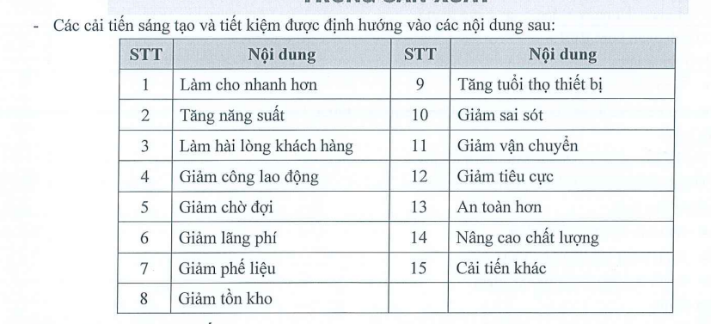
BỘ PHẬN

STT | BỘ PHẬN
1 | SX PET
2 | SX HDPE
3 | Tự động hóa
4 | Phòng Mua
5 | Kỹ Thuật
6 | Kế Toán Quản Trị
7 | Kế Toán Tài Chính
8 | Quản Lý Chất Lượng HDPE
9 | Quản Lý Chất Lượng PET
10 | Kho
11 | Cung ứng
12 | R&D
13 | CFO
14 | Nhân sự
15 | Kinh doanh
16 | Kế hoạch
17 | VPGĐ

Nội dung
1
KẾT QUẢ THỰC HIỆN TIẾT KIỆM

2
CHI PHÍ BÌNH QUÂN / TẤN

3
PHÂN TÍCH NHÂN TỐ TÁC ĐỘNG CHI PHÍ /TẤN

4
KẾ HOẠCH ĐẠT MỤC TIÊU

5

PET-HDPE
CHƯA CẬP NHẬT

STT | Nội dung | Tiết kiệm (USD/tấn)
1 | Phân loại chai B8 tại chuyền | -20
2 | Cải tiến lột nhãn bình Lavie 5 gallon + cấp liệu vào máy băm CARN-01 | -10.1
3 | Cải tiến lắp thiết bị xả bao jumbo vảy 500kg tự động + đầu tư xe nâng cân điện tử -> giảm người chuyền rửa | -1.8
4 | Cải tiến quy trình lựa chai trên chuyền băm PET 1 và 2 | -2.4
5 | Giảm xe nâng chuyền tạo hạt | -2.4
6 | Giảm tỷ lệ vảy Tomra, Zigzag | -28.9
7 | Đổi sử dụng hóa chất tẩy rửa chuyền băm RP7 - NaOH | -0.3
8 | Tận dụng bồn trộn máy Starlinger | -6.2
9 | Thay đổi cùm dao máy Starlinger 330 để tăng tuổi thọ/giảm chi phí dao/khuôn | -4.5
10 | Tái sử dụng bộ lọc Starlinger 1,2 cho Starlinger 3 | -0.1
11 | Thay đổi dầu vaccum máy Starlinger, SSP để giảm thiểu dùng máy | -0.6
CỘNG |  | -77

STT | Nội dung | Tiết kiệm (USD/tấn)
1 | Cải tiến giảm công máy HD | -7.5
2 | Cải tiến tăng năng suất máy HD | -37.8
3 | Giảm thời gian/chi phí vệ sinh lọc ettlinger (HD02) | -2.6
4 | Thay đổi nhà cung cấp lọc Ettlinger -> sang NCC QingDao HongSu Technology đê giảm chi phí (Dùng cho máy NGR-01) | -15
CỘNG |  | -63

Trình Bày-Tháng-DIỄM
CÁC NHÂN TỐ TÁC ĐỘNG ẢNH HƯỞNG ĐẾN CHI PHÍ / TẤN THÁNG 03/2026 sv KẾ HOẠCH
 | Start | Hidden | Các yếu tố tăng giá thành | Các yếu tố giảm giá thành | End
 | 28.55994284
Giá mua |  | 27.96 |  | ▼0.60
Hao hụt |  | 27.96 | ▲1.24
 |  | 29.20 | ▲0.17
 |  | 29.37 | ▲0.33
 |  | 29.70 | ▲0.06
 |  | 29.76 | ▲0.10
 |  | 29.59 |  | ▼0.27
 |  | 29.59 | ▲0.82
 |  | 30.11 |  | ▼0.31
 |  | 29.26 |  | ▼0.85
 |  | 29.08 |  | ▼0.18
 |  | 29.00 |  | ▼0.07
 |  | 28.91 |  | ▼0.09
 |  | 28.49 |  | ▼0.42
 |  |  |  |  | 28.491728789

STT | Nhân tố | Nhóm mục tiêu | Ảnh hưởng (triệu đồng/tấn) | Nguyên nhân
1. | CÁC NHÂN TỐ TÁC ĐỘNG TĂNG CHI PHÍ |  | 2.12
1.1 | Thuê Xưởng, Kho, thuê máy | Tăng năng suất | 0.82 | KH T1.2026 DTR mua lại máy từ TNHH, thực tế chưa mua => PS chi phí thuê: 3,517 tỷ | KH T1.2026 DTR mua lại máy từ TNHH, thực tế chưa mua => PS chi phí thuê: 3,517 tỷ
1.2 | Nguyên liệu nhựa | Kiểm soát giá mua | 0.64 | Giá mua chai/vảy giảm so với Ngân sách + Giá mua chai B1: 14,704 đ/kg (KH là 15,000 đ/kg ~ -296 đ/kg; -2.0%). + Giá mua vảy B1: 16,121 đ/kg (KH là 16,500 đ/kg ~ -379 đ/kg; -2.3%) Tỷ lệ hao hụt PET tăng từ 18.4% tăng lên 19.1%. | Giá mua chai/vảy giảm so với Ngân sách + Giá mua chai B1: 14,948 đ/kg (KH là 15,000 đ/kg ~ -52 đ/kg; -0.3%). + Giá mua vảy B1: 15,944 đ/kg (KH là 16,500 đ/kg ~ -569 đ/kg; -3.5%) Tỷ lệ hao hụt PET tăng nhẹ từ 18.2% tăng lên 20.5%. Hàng tồn kho vảy giá cao cũ cũng tác động tăng nhẹ vào nguyên liệu
1.3 | Chi phí bán hàng | Khác | 0.33 | Tăng chi phí hoa hồng, chiết khấu do: '- SL bán Niagara tăng: 1.298/ 1.100 tấn - Rebate Suntory tăng: từ 0,5% lên 6% | Tăng chi phí hoa hồng, chiết khấu do: '- SL bán Niagara tăng: 1.474/ 1.100 tấn - Rebate Suntory tăng: từ 0,5% lên 5%
1.4 | Điện | Tiết kiệm năng lượng | 0.17 | Sản lượng điện tăng 18% (KH: 2,432,701 kwh, Thực tế: 3,043,209 kwh) do hiệu suất máy tăng so với kế hoạch: + Chuyền rửa PET tăng 3% so với kế hoạch (KH: 86%, thực tế: 89%) + Chuyền tạo hạt PET: Star-01, Star-02, Star-03 tăng 10% so với kế hoạch (KH: 80%, thực tế 90%) + Trộn vảy PET tăng 23% so với kế hoạch (KH: 59%, thực tế: 82%) + Xơ sợi tăng 13% so với kế hoạch (KH: 0%, thực tế 13%) + Trộn vảy HDPP tăng 10% so với kế hoạch (KH: 39%, thực tế 49%) | Sản lượng sản xuất thực tế đạt 55.8% (1,811 tấn /3,245 tấn)
1.5 | Biến phí khác | Khác | 0.10 | Tăng các khoản mục chi phí: '- Xăng dầu: tăng đơn giá dầu: xe nâng đơn giá NS: 20.000đ/lit, TT: 25.579đ/lit, xe tải đơn giá NS: 16.850 đ/lit, TT: 27.870đ/lit - Màu: sử dụng 858kg hạt màu lá LS304620 sản xuất 62 tấn rHDI3G01 ngoài NS - Chi phí bao bì: thay bao do rework 849 tấn thành phẩm - Chi phí thử mẫu: chi phí sorting phôi cho Sri Thái: 380tr | Sản lượng sản xuất thực tế đạt 55.8% (1,811 tấn /3,245 tấn) Chi phí hạt màu ngoài NS 23,5tr do dùng 250kg hạt màu Xanh GT51005 sản xuất 30 tấn vảy GCDĐ mixed
1.6 | Phụ gia+Hóa chất theo BOM | Giảm hao hụt + Kiểm soát giá mua | 0.06 | Tăng chi phí phụ gia do sản lượng tạo hạt Star-02 tăng 45% ~ 350 tấn so với kế hoạch (KH: 783 tấn, thực tế: 1,133 tấn) | Sản lượng sản xuất thực tế đạt 55.8% (1,811 tấn /3,245 tấn) và chuyền STAR-02 tắt
2. | CÁC NHÂN TỐ TÁC ĐỘNG GIẢM CHI PHÍ |  | (2.19)
2.1 | Khấu hao | Tăng năng suất | (0.85) | KH T1.2026 DTR mua lại máy từ TNHH, thực tế chưa mua => chưa PS chi phí khấu hao : 2,84 tỷ | KH T1.2026 DTR mua lại máy từ TNHH, thực tế chưa mua => chưa PS chi phí khấu hao : 2,84 tỷ
2.2 | Lãi Vay | Tăng năng suất | (0.42) | Thực tế vay ít hơn kế hoạch lập ngân sách (do chưa mua lại máy TNHH) | Thực tế vay ít hơn kế hoạch lập ngân sách (do chưa mua lại máy TNHH)
2.3 | Tổng Lương và Phụ Cấp | Tăng năng suất | (0.31) | Số nhân sự thực tế 583, kế hoạch 659 người | Số nhân sự thực tế 575, kế hoạch 650 người
2.4 | Sản lượng sản xuất | Tăng năng suất | (0.27) | Sản lượng sản xuất thực tế đạt 103% (4,279 tấn /4,145 tấn) | Sản lượng sản xuất thực tế đạt 55.8% (1,811 tấn /3,245 tấn)
2.5 | Chi phí hoạt động quản lý | Tăng năng suất | (0.18) | Các chi phí: ủng hộ hỗ trợ, đào tạo, tuyển dụng chưa thực hiện theo kế hoạch NS | Các chi phí: phúc lợi ( tiệc tất niên, lì xì) ngân sách lập T1, thực tế hạch toán vào T2
2.6 | Bảo Trì + Sữa Chữa | Tăng năng suất | (0.09) | Các hạng mục bảo trì, sửa chữa chưa thực hiện theo kế hoạch NS | Các hạng mục bảo trì, sửa chữa nhà xưởng chưa thực hiện theo kế hoạch NS
2.7 | Công cụ dụng cụ | Tăng năng suất | (0.07) | Chưa phát sinh mua công cụ dụng cụ theo kế hoạch | Chưa phát sinh mua công cụ dụng cụ theo kế hoạch
 | TỔNG CỘNG (1+2) |  | (0.07)
 | Check |  | 0.00

CHỊ DIỄM HỖ TRỢ

Trình Bày-CYvsPY-DIỄM
CÁC NHÂN TỐ TÁC ĐỘNG ẢNH HƯỞNG ĐẾN CHI PHÍ / TẤN BQ TT26 sv BQ25
 | Start | Hidden | Các yếu tố tăng giá thành | Các yếu tố giảm giá thành | End
 | 31.490636391
Giá mua |  | 30.37 |  | ▼1.12
Hao hụt |  | 30.37 | ▲0.01
 |  | 30.21 |  | ▼0.17
 |  | 30.21 | ▲0.07
 |  | 30.21 |  | ▼0.06
 |  | 30.21 | ▲0.11
 |  | 30.32 | ▲2.42
 |  | 32.74 | ▲0.37
 |  | 32.86 |  | ▼0.25
 |  | 32.19 |  | ▼0.67
 |  | 31.94 |  | ▼0.25
 |  | 31.81 |  | ▼0.13
 |  | 31.71 |  | ▼0.11
 |  | 31.68 |  | ▼0.02
 |  |  |  |  | 31.681958667

Mục | Nhân tố | Nhóm mục tiêu | Ảnh hưởng | Nguyên nhân
1. | CÁC NHÂN TỐ TÁC ĐỘNG TĂNG CHI PHÍ |  | 2.96
1.1 | Sản lượng sản xuất | Tăng năng suất | 2.42 | Sản lượng sản xuất bình quân giảm 21% (2026: 2,986 tấn / 2025: 3,792 tấn) | Sản lượng sản xuất bình quân giảm 38.3% (2026: 2,340 tấn / 2025: 3,792 tấn)
1.2 | Thuê Xưởng, Kho, thuê máy | Tăng năng suất | 0.37 | Tăng 1 tỷ/ tháng chi phí thuê kho TĐH | Tăng 1 tỷ/ tháng chi phí thuê kho TĐH
1.3 | Biến phí khác | Khác | 0.11 | Tăng các khoản mục phí: - Thử mẫu: chi phí sorting cho Sri Thái - Xăng dầu: tăng đơn giá dầu, BQ 2025: 16.585 đ/lit, BQ 2026: 21.377 đ/lit - Màu: sử dụng thêm hạt màu để SX HD ép lá, HD thổi đen, vảy GCĐL | Tăng chi phí màu: - 700kg hạt màu đen sản xuất 95 tấn rHDB04B01 - 1 tấn hạt màu lá LS304620 sản xuất 51 tấn hạt rHDI3G01 - 250kg hạt màu Xanh GT51005 sản xuất 30 tấn vảy GCDĐ mixed
1.4 | Chi phí bán hàng | Khác | 0.07 | Rebate Suntory tăng: từ 1,5% lên 6% | Rebate Suntory tăng: từ 1,5% lên 5%
2. | CÁC NHÂN TỐ TÁC ĐỘNG GIẢM CHI PHÍ |  | (2.77)
2.1 | Nguyên liệu nhựa | Kiểm soát giá mua | (1.11) | Giá mua chai/vảy giảm: + Giá mua chai B1: 14,941 đ/kg (BQ25 là 17,434 đ/kg ~ -2,493 đ/kg; -14.3%). + Giá mua vảy B1: 15,996 đ/kg (BQ25 là 18,817 đ/kg ~ -2,821 đ/kg; -15.0% Tỷ lệ hao hụt PET tăng từ 17.9% lên 18.0% | Giá mua chai/vảy tăng: + Giá mua chai B1: 15,115 đ/kg (BQ25 là 17,434 đ/kg ~ -2,319 đ/kg; -13.3%). + Giá mua vảy B1: 15,939 đ/kg (BQ25 là 18,817 đ/kg ~ -2,878 đ/kg; -15.3% Tỷ lệ hao hụt PET tăng từ 17.9% lên 18.9%
2.2 | Khấu hao | Tăng năng suất | (0.67) | Giảm chi phí do kéo dài thời gian khấu hao theo chỉ đạo của BGĐ | Giảm chi phí do kéo dài thời gian khấu hao theo chỉ đạo của BGĐ
2.3 | Tổng Lương và Phụ Cấp | Tăng năng suất | (0.25) | Định biên nhân sự bình quân giảm 6% (2025: 626 người / 2026: 589 người) | Định biên nhân sự bình quân giảm 5% (2025: 626 người / 2026: 593 người)
2.4 | Chi phí hoạt động quản lý | Tăng năng suất | (0.25) | 2025 phát sinh chi phí luật sư cho dự án chống phá giá EU | 2025 phát sinh chi phí luật sư cho dự án chống phá giá EU
2.5 | Điện | Tiết kiệm năng lượng | (0.17) | Giảm chi phí điện do hệ thống Solar đi vào hoạt động | Giảm chi phí điện do hệ thống Solar đi vào hoạt động
2.6 | Công cụ dụng cụ | Tăng năng suất | (0.13) | Chưa phát sinh mua CCDC theo kế hoạch | Đầu năm chưa phát sinh mua CCDC theo kế hoạch
2.7 | Bảo Trì + Sữa Chữa | Tăng năng suất | (0.11) | Chưa phát sinh hoạt động chữa sữa MMTB nhiều | Đầu năm chưa phát sinh hoạt động chữa sữa MMTB nhiều
2.8 | Phụ gia+Hóa chất theo BOM | Giảm hao hụt + Kiểm soát giá mua | (0.06) | Giảm chi phí phụ gia do hiệu suất máy STAR-02 giảm 13% ( 2025: 57%/ 2026: 44%) | Sản lượng sản xuất bình quân giảm 38.3% (2026: 2,340 tấn / 2025: 3,792 tấn) Giảm phụ gia do hiệu suất hoạt động của máy STAR-02 giảm: 2026 25%, 2026: 57%
2.9 | Lãi Vay | Tăng năng suất | (0.02)
CHỊ DIỄM HỖ TRỢ
 | TỔNG CỘNG (1+2) |  | 0.19
 | Check |  | 0.00

MD
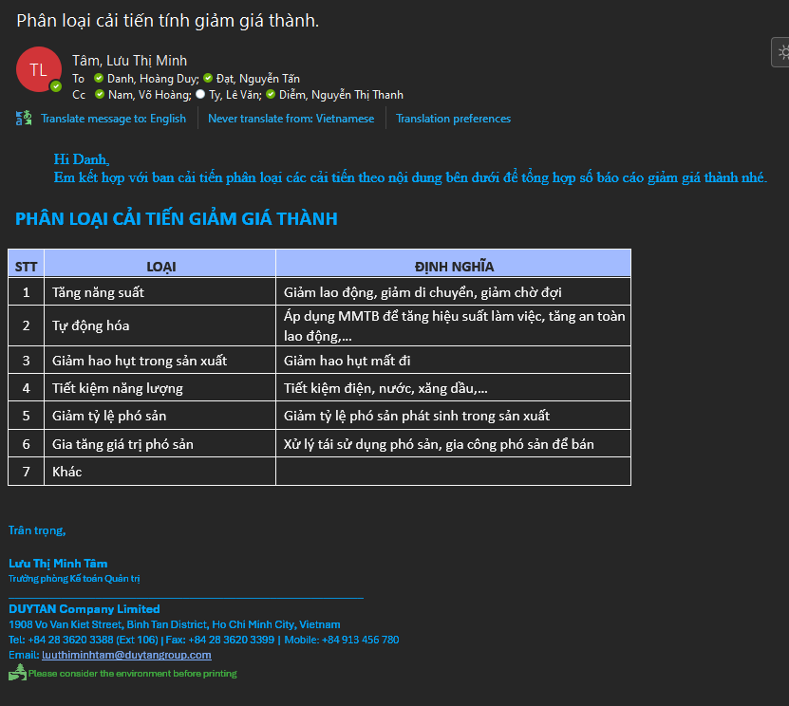
ĐỊNH NGHĨA PHÂN LOẠI Ý TƯỞNG

STT | LOẠI | ĐỊNH NGHĨA
1 | Tăng năng suất | Giảm lao động, giảm di chuyển, giảm chờ đợi
2 | Tự động hóa | Áp dụng MMTB để tăng hiệu suất làm việc, tăng an toàn lao động,…
3 | Giảm hao hụt trong sản xuất | Giảm hao hụt mất đi
4 | Tiết kiệm năng lượng | Tiết kiệm điện, nước, xăng dầu,…
5 | Giảm tỷ lệ phó sản | Giảm tỷ lệ phó sản phát sinh trong sản xuất
6 | Gia tăng giá trị phó sản | Xử lý tái sử dụng phó sản, gia công phó sản để bán
7 | Kiểm soát giá mua
8 | Khác

BỘ PHẬN (DROPLIST) |  | NGÀNH (DROPLIST)
SX PET |  | PET
SX HDPE |  | HDPE
Tự động hóa |  | CHUNG
Phòng Mua
Kỹ Thuật
Kế Toán Quản Trị
Kế Toán Tài Chính
Quản Lý Chất Lượng HDPE
Quản Lý Chất Lượng PET
Kho
Cung ứng
R&D
CFO
Nhân sự
Kinh doanh
Kế hoạch
VPGĐ
QTHT

